Esfuerzo Acumulado HH
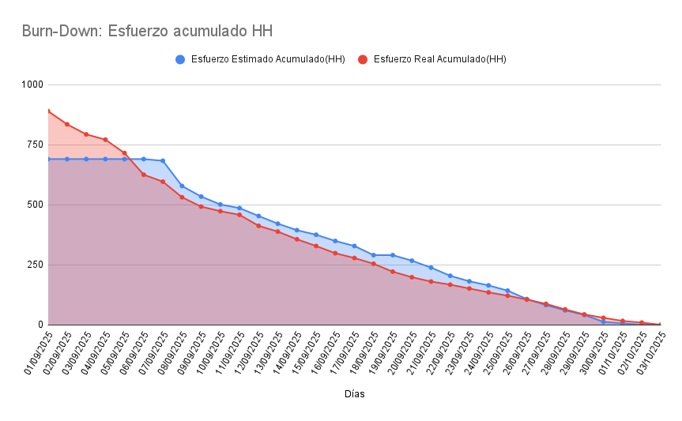
Días | Esfuerzo Estimado Acumulado(HH) | Esfuerzo Real Acumulado(HH)
01/09/2025 | 690 | 890
02/09/2025 | 690 | 835
03/09/2025 | 690 | 793
04/09/2025 | 690 | 771
05/09/2025 | 690 | 715
06/09/2025 | 690 | 625
07/09/2025 | 683 | 596
08/09/2025 | 578 | 531
09/09/2025 | 534 | 492
10/09/2025 | 501 | 473
11/09/2025 | 486 | 458
12/09/2025 | 453 | 412
13/09/2025 | 421 | 388
14/09/2025 | 394 | 356
15/09/2025 | 375 | 328
16/09/2025 | 349 | 298
17/09/2025 | 328 | 278
18/09/2025 | 290 | 254
19/09/2025 | 290 | 221
20/09/2025 | 267 | 198
21/09/2025 | 238 | 180
22/09/2025 | 204 | 167
23/09/2025 | 181 | 151
24/09/2025 | 164 | 135
25/09/2025 | 142 | 121
26/09/2025 | 107 | 105
27/09/2025 | 82 | 87
28/09/2025 | 60 | 64
29/09/2025 | 41 | 43
30/09/2025 | 12 | 29
01/10/2025 | 6 | 16
02/10/2025 | 0 | 9
03/10/2025 | 0 | 0

